关系图
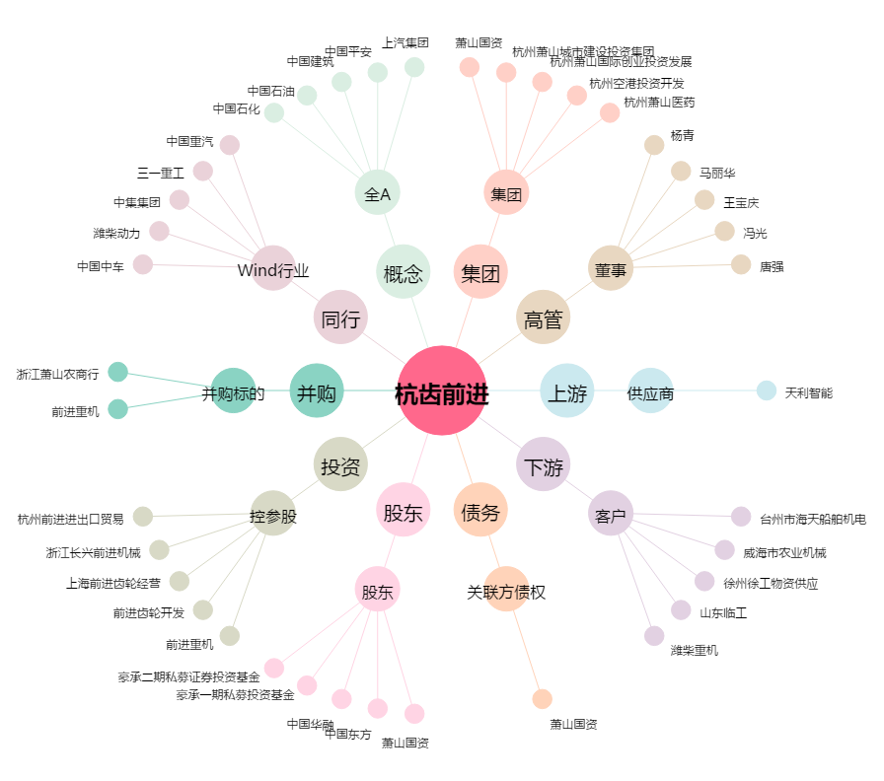
杭齿前进[601177.SH] - 关系概览图

